2018_06_data
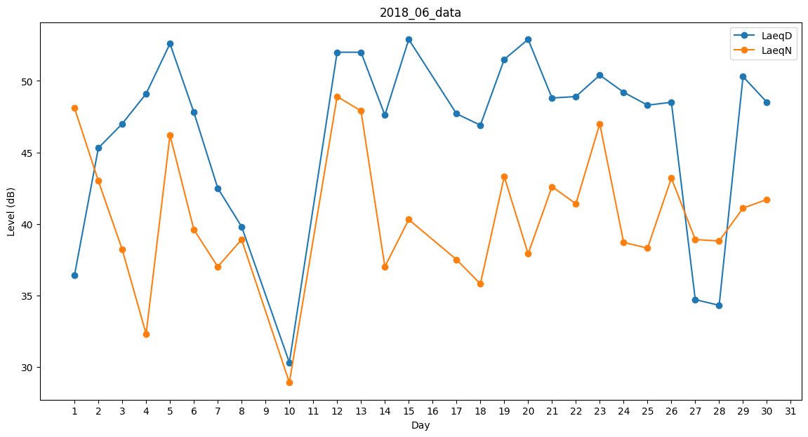
Day | LaeqD | LaeqN
1 | 36.4 | 48.1
2 | 45.3 | 43
3 | 47 | 38.2
4 | 49.1 | 32.3
5 | 52.6 | 46.2
6 | 47.8 | 39.6
7 | 42.5 | 37
8 | 39.8 | 38.9
9 | 0 | 37.7
10 | 30.3 | 28.9
11 | 47.4 | 0
12 | 52 | 48.9
13 | 52 | 47.9
14 | 47.6 | 37
15 | 52.9 | 40.3
16 | 48 | 0
17 | 47.7 | 37.5
18 | 46.9 | 35.8
19 | 51.5 | 43.3
20 | 52.9 | 37.9
21 | 48.8 | 42.6
22 | 48.9 | 41.4
23 | 50.4 | 47
24 | 49.2 | 38.7
25 | 48.3 | 38.3
26 | 48.5 | 43.2
27 | 34.7 | 38.9
28 | 34.3 | 38.8
29 | 50.3 | 41.1
30 | 48.5 | 41.7

